双十一当天数据分析
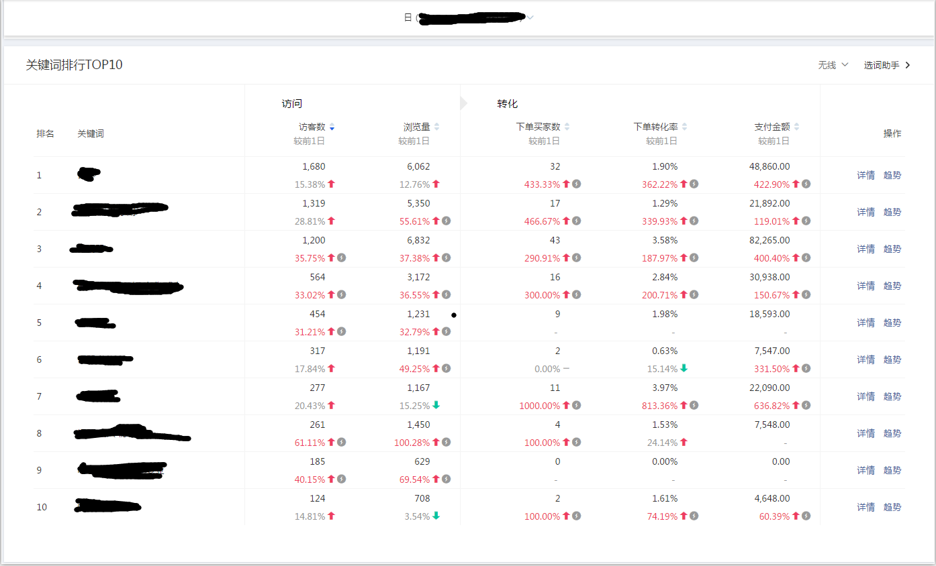

双十一当天店铺无线的关键词引流TOP榜单 钢琴 钢琴 成人 家用 电钢琴 电钢琴88键重锤 专业 成人 电子琴

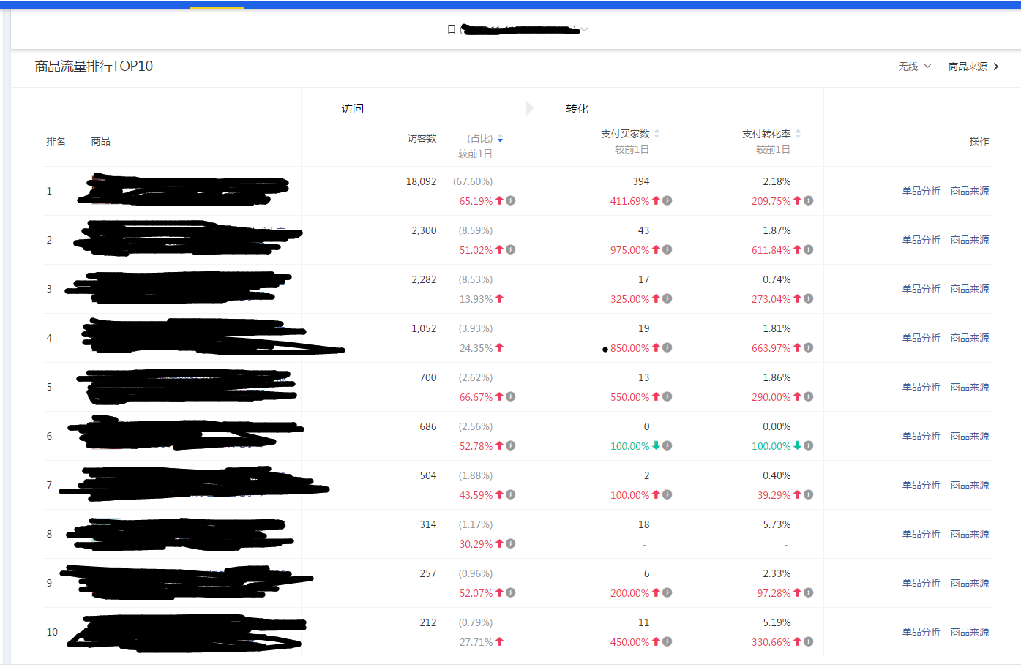

双十一当天无线的商品流量，主要还是靠智能主推款占比最大。

 | 双十一当天各个时间段效果 | 统计时段 | 访客数 | 下单买家数
 |  | 00:00~00:59 | 2109 | 143
 |  | 01:00~01:59 | 979 | 30
 |  | 02:00~02:59 | 459 | 8
 |  | 03:00~03:59 | 239 | 3
 |  | 04:00~04:59 | 178 | 4
 |  | 05:00~05:59 | 206 | 5
 |  | 06:00~06:59 | 483 | 6
 |  | 07:00~07:59 | 1048 | 20
 |  | 08:00~08:59 | 1324 | 27
 |  | 09:00~09:59 | 1431 | 33
 |  | 10:00~10:59 | 1499 | 29
 |  | 11:00~11:59 | 1306 | 40
 |  | 12:00~12:59 | 1304 | 18
 |  | 13:00~13:59 | 1369 | 17
 |  | 14:00~14:59 | 1354 | 27
 |  | 15:00~15:59 | 1138 | 19
 |  | 16:00~16:59 | 1100 | 26
 |  | 17:00~17:59 | 1126 | 23
 |  | 18:00~18:59 | 1212 | 24
 |  | 19:00~19:59 | 1359 | 18
 |  | 20:00~20:59 | 1635 | 36
 |  | 21:00~21:59 | 1951 | 46
 |  | 22:00~22:59 | 2081 | 52
 |  | 23:00~23:59 | 2029 | 85
大部分的成交还是在前一个小时，爆发力最强。早上7点-12点有一波小高峰。从晚上8点开始还有一波小高峰，越临近结束爆发效果越高。

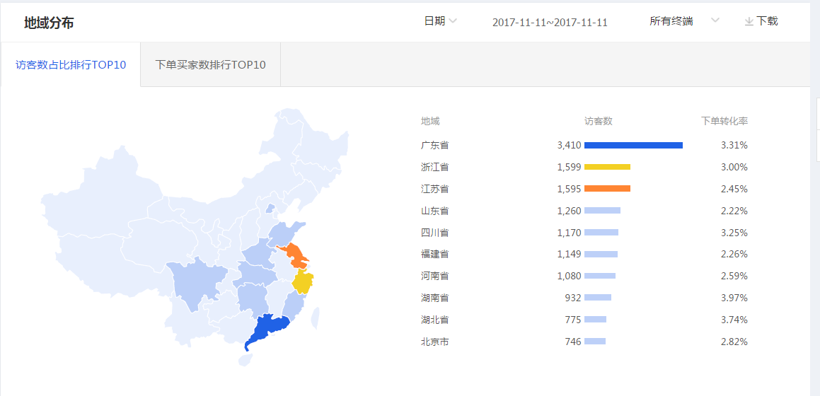

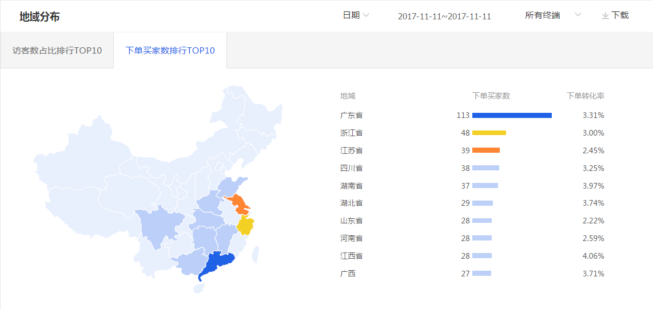

双十一当天访客top榜 广东省 浙江省 江苏省 山东省 四川省 福建省 河南省 湖南省 湖北省 北京省 双十一当天下单买家数top榜 广东省 浙江省 江苏省 四川省 湖南省 湖北省 山东省 河南省 江西省 广西省

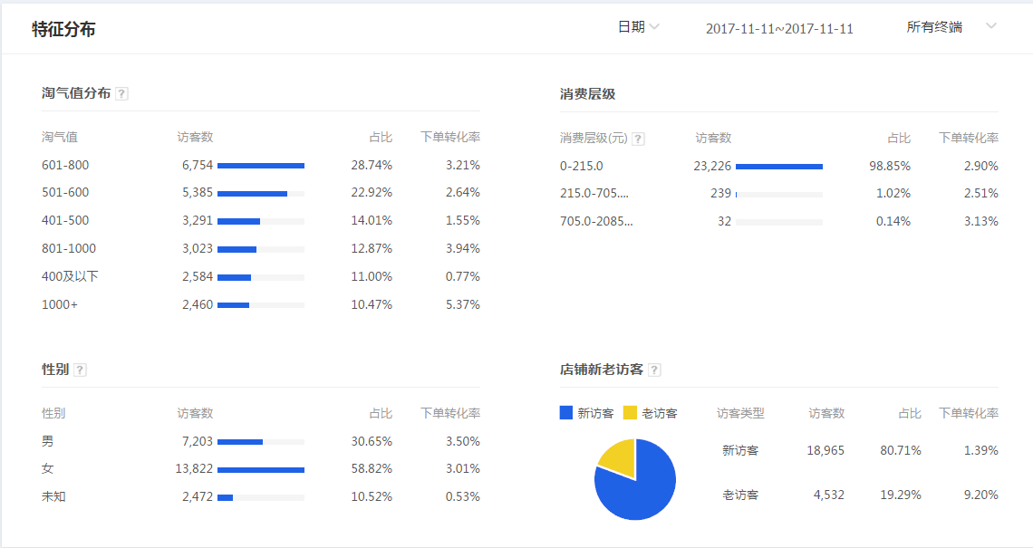

中高端消费者，女性占比居多

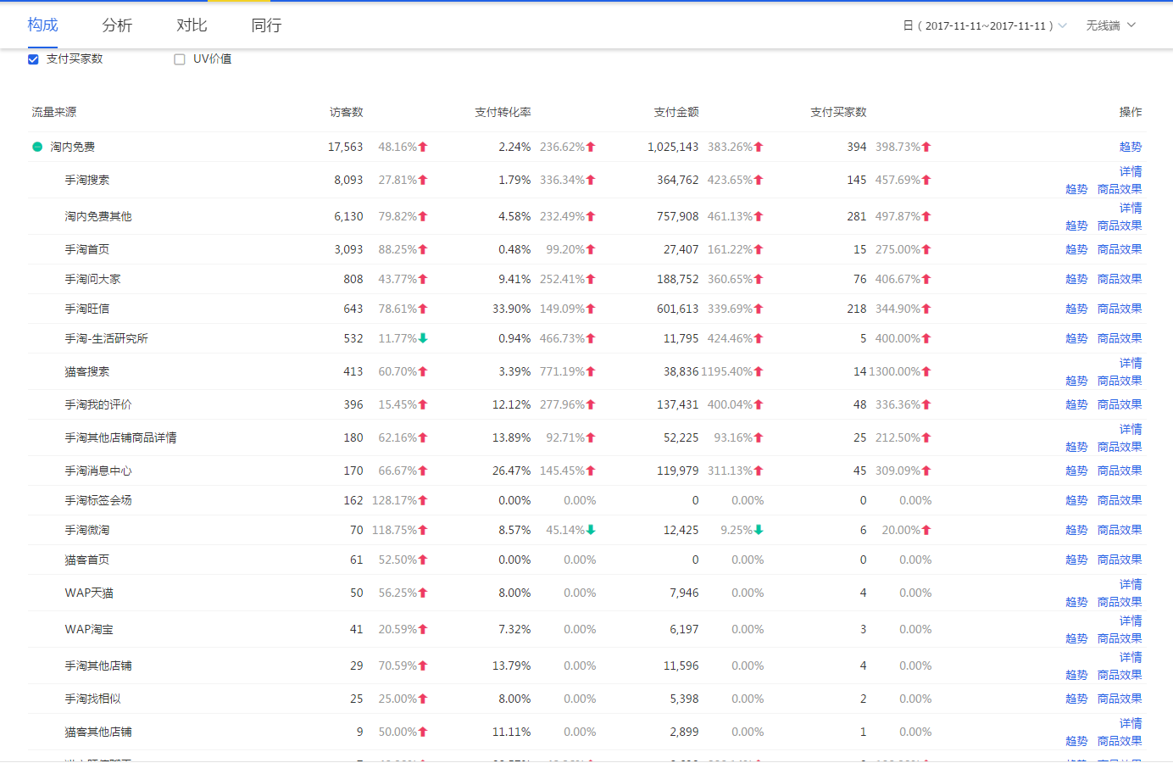

双十一当天主要还是免费流量占比最高，以手淘搜索，淘内免费其他，手淘首页为主。

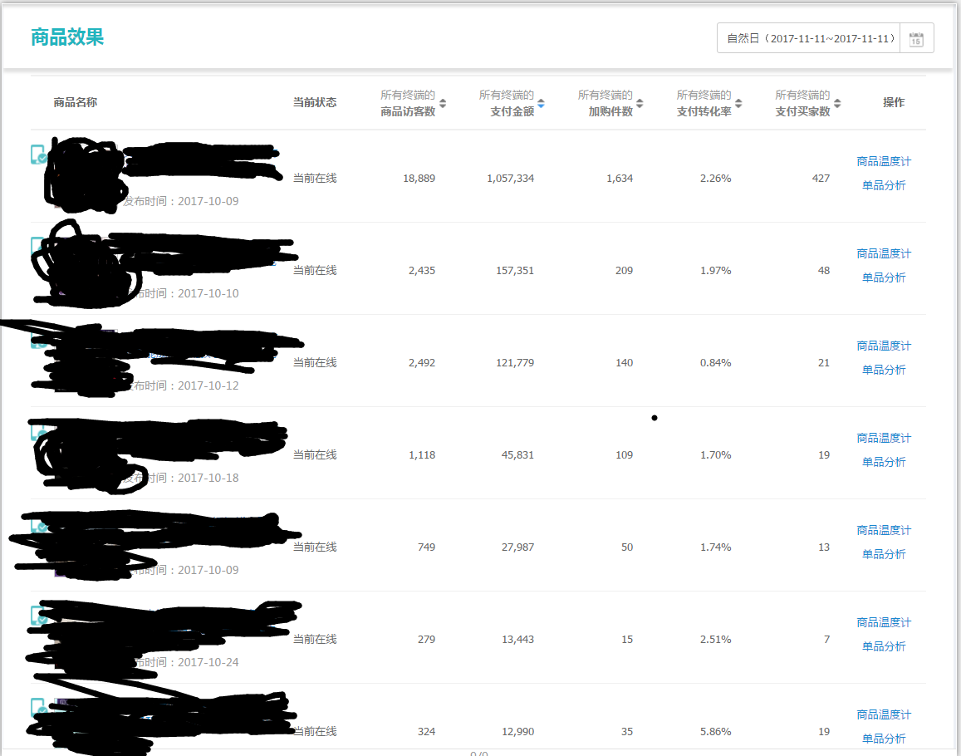

双十一当天智能主推款营业额占大部分的店铺营业额

